PHAROS 2025
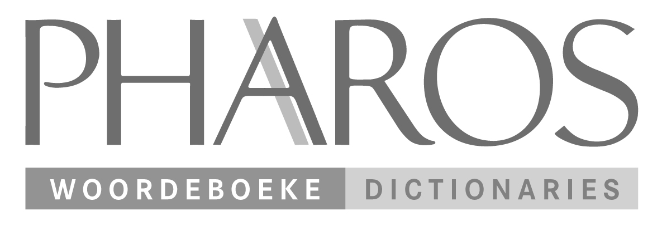
Bestellings / Orders
orders@nb.co.za
Tel: (011) 601 8110
Web: www.nb.co.za

Volledige Pryslys - 2025 - Complete Price List

ISBN | TITEL / TITLE | OUTEUR / AUTHOR | PRYS/ PRICE
9781868902071 | Afrikaanse Woordelys en Spelreëls (2017) | SA Akademie vir Wetenskap en Kuns | R575.00
9781868900572 | Afrikaans-Xhosa Woordeboek | Pharos | R235.00
9781868902538 | Beknopte verklarende woordeboek 2022 | L.C. Eksteen, M.S.B. Kritzinger | R255.00
9781868902385 | Blokraai-antwoorde | Adri Burger | R335.00
9781868900848 | English-Afrikaans-Northern Sotho-Tswana Aid | Isabel Uys | R299.00
9781868902408 | Grondslagfase Woordeboek Afr-Eng/Eng-Afr / Foundation Phase Dictionary | Pharos | R260.00
9781868902552 | Junior Tweetalige Skoolwoordeboek/ Junior Bilingual School Dictionary 2023 | Pharos | R195.00
9781868902309 | Klein woordeboek/Little Dictionary | Jan Kromhout | R180.00
9781868902521 | Miniwoordeboek / Mini Dictionary (Afrikaans-Engels/ English-Afrikaans) | Jan Kromhout, M.S.B. Kritzinger | R185.00
9781868901951 | Pharos Afrikaans vir Almal | Isabel Uys | R385.00
9781868902095 | Pharos Afrikaansgids | Nicolaas Faasen | R390.00
9781868902507 | Pharos English-IsiNdebele/IsiNdebele-English Bilingual Dictionary | Pharos | R180.00
9781868902439 | Pharos English-IsiXhosa/IsiXhosa-English Bilingual Dictionary | Pharos | R180.00
9781868902422 | Pharos English-Isizulu Dictionary | Pharos | R180.00
9781868902453 | Pharos English-Sepedi/Sepedi-English Bilingual Dictionary | Pharos | R180.00
9781868902446 | Pharos English-Sesotho/Sesotho-English Bilingual Dictionary | Pharos | R180.00
9781868902460 | Pharos English-Setswana/Setswana-English Bilingual Dictionary | Pharos | R180.00
9781868902484 | Pharos English-SiSwati/SiSwati-English Bilingual Dictionary | Pharos | R180.00
9781868902491 | Pharos English-Tshivenda/Tshivenda-English Bilingual Dictionary | Pharos | R180.00
9781868902477 | Pharos English-Xitsonga/Xitsonga-English Bilingual Dictionary | Pharos | R180.00
9781868902293 | Pharos Tweetalige Skoolwoordeboek | Bilingual School Dictionary | Pharos Dictionaries, Pharos | R235.00
9781868902187 | Plain Language | Bittie Viljoen-Smook | R295.00
9781868902149 | Senior tweetalige skoolwoordeboek/Senior bilingual school dictionary | Pharos | R235.00
9781868900565 | Sinonieme en verwante woorde | Pharos | R420.00
9781868902378 | Skryf Afrikaans van A tot Z | Sebastian Pistor, Dalene Müller | R370.00
9781868901975 | South African Multilingual Dictionary | Iolanda Steadman | R315.00
9781868902194 | Spreekwoorde en ander segswyse | Anton Prinsloo, Leon De Stadler & Amanda De Stadler | R335.00
9781868902132 | Tesourus van Afrikaans (2020) | Leon de Stadler & Marguerite Bries de Stadler | R399.00
9781868902545 | Tweetalige Sakwoordeboek / Bilingual Pocket Dictionary 2022 | Pharos | R255.00
9781868901135 | Woordeboek vir die Gesondheidswetenskappe / Dictionary for the Health Sciences | Universiteit van / University of Stellenbosch | R820.00
9781868902170 | Write Stuff, The | Johan Geldenhuys, Bittie Viljoen-Smook | R295.00

 | * Pryse is onderhewig aan verandering/ Prices are subject to change

